ENERO
INFORME - FUNZA - ENERO 2026
BALANCE HIDRICO

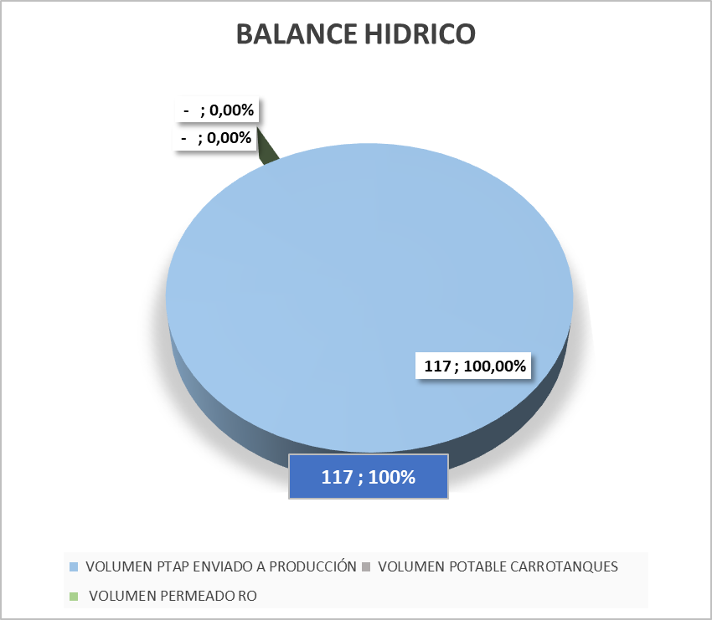

COMENTARIOS:

BALANCE DE FLUJOS DE AGUA: PRODUCCIÓN Y RESIDUALES EN MULAS

COMENTARIOS:

INDICADOR TINTORERIA

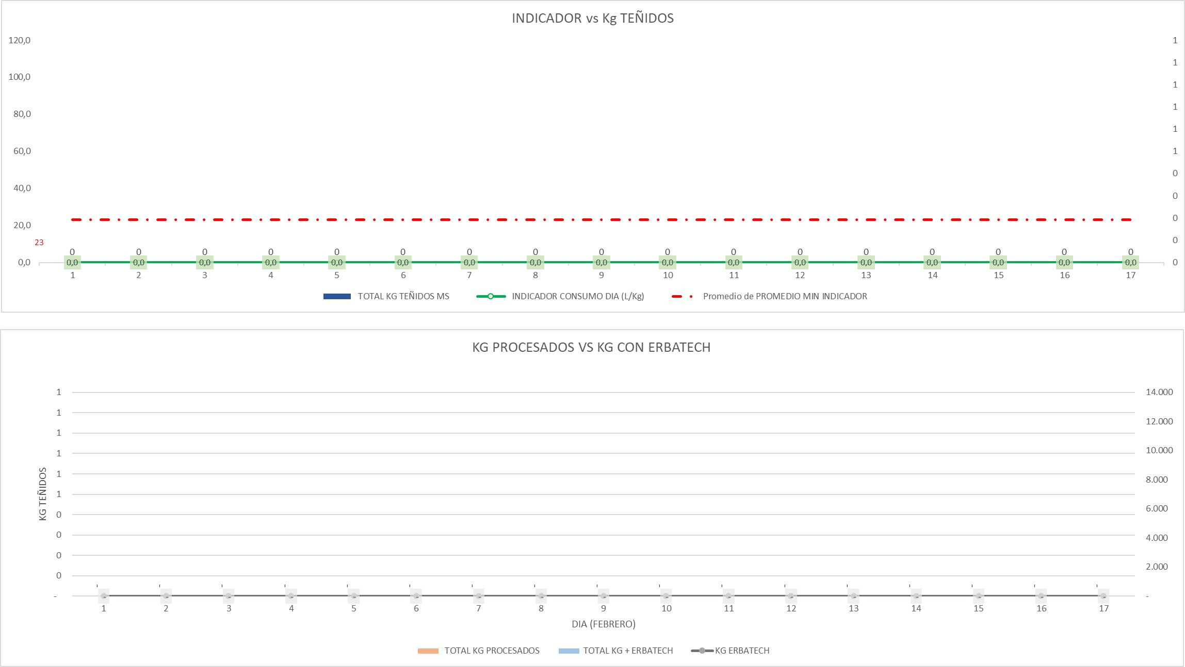

COMENTARIOS:

CONSOLIDADO BALANCE GLOBAL

COMENTARIOS:

COSTOS QUÍMICA

COMENTARIOS: Se evidencia alto consumo en el tratamiento debido a estanquedad de producto quimico generando un volumen mayor de consumo

